Sheet1
 | รูปแบบ | ขนาด | รายละเอียด | จำนวน
1 |  | 2500 px X 1686 px | เอาตามโครงที่ออกแบบไว้ ขอห้วข้อมีทั้ง TH และ ENG โทนสี : น้ำเงิน ขาว เทา | 2
2 | 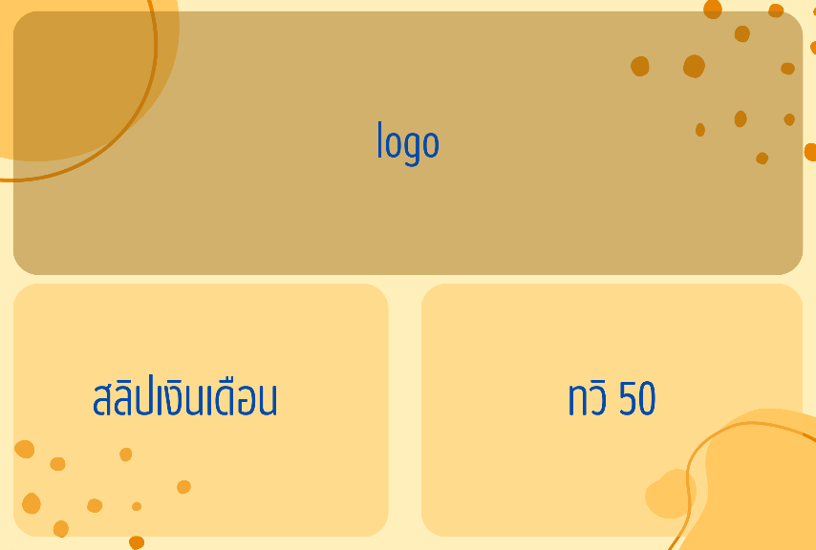 | 2500 px X 1686 px |  | 2
3 | 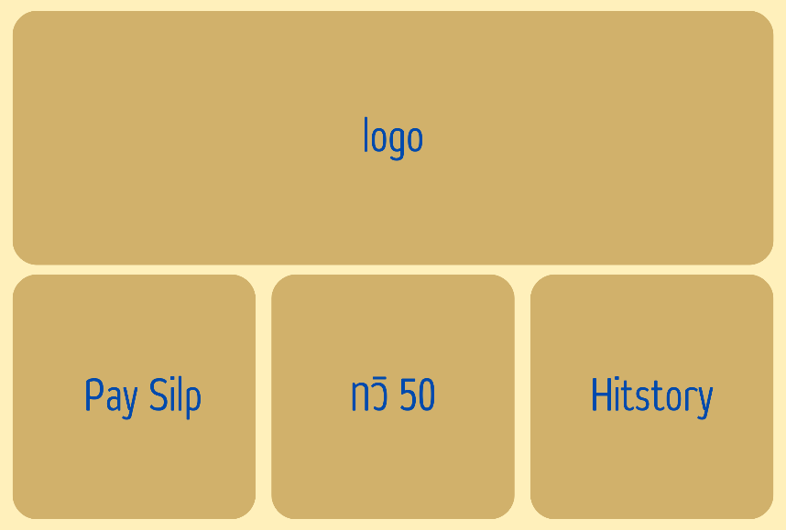 | 2500 px X 1686 px |  | 2
4 | 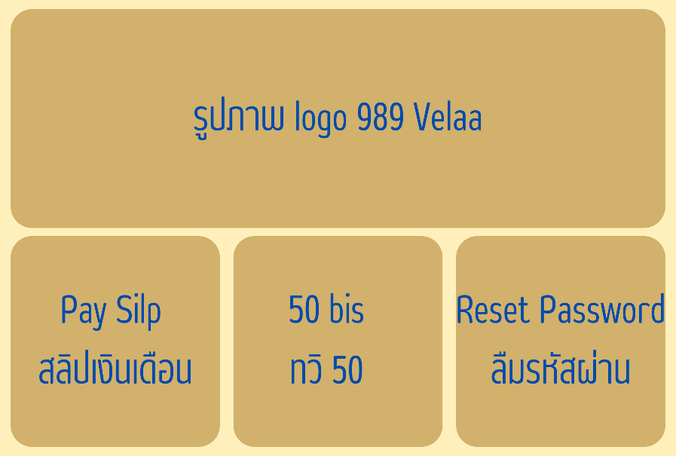 | 2500 px X 1686 px |  | 2
5 | 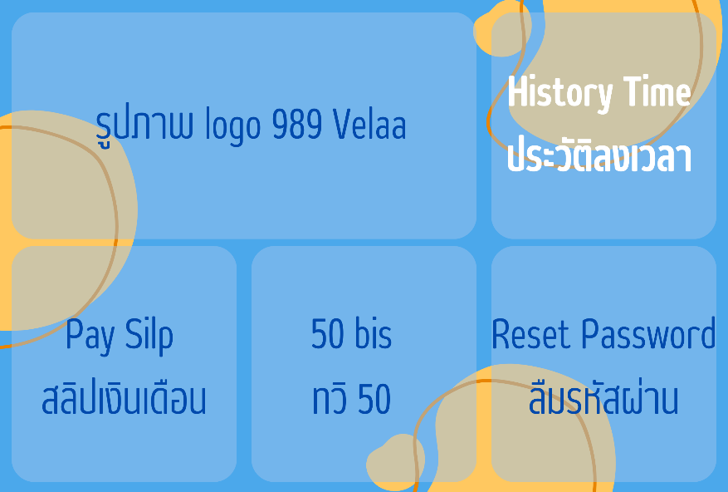 | 2500 px X 1686 px |  | 2

